Estadísticas
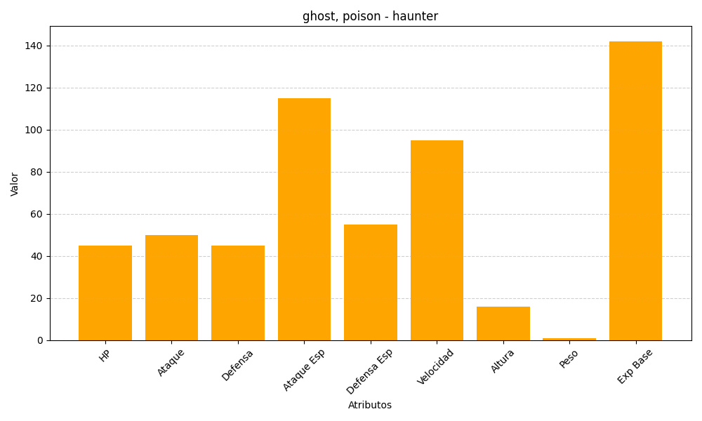
ID | Nombre | Tipo | HP | Ataque | Defensa | Ataque Especial | Defensa Especial | Velocidad | Altura | Peso | Experiencia Base
93 | haunter | ghost, poison | 45 | 50 | 45 | 115 | 55 | 95 | 16 | 1 | 142

